Munka1
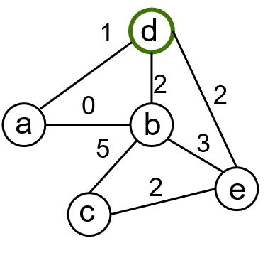

 | c |  |  |  |  | cúcs | p
 | A | B | C | D | E |  | A | B | C | D | E

 | c |  |  |  |  | cúcs | p
 | A | B | C | D | E |  | A | B | C | D | E
init | ∞ | ∞ | ∞ | ∞ | ∞ |  | ∅ | ∅ | ∅ | ∅ | ∅

 | c |  |  |  |  | cúcs | p
 | A | B | C | D | E |  | A | B | C | D | E
init | ∞ | ∞ | ∞ | ∞ | ∞ |  | ∅ | ∅ | ∅ | ∅ | ∅
c(r)=0 |  |  |  | 0
 |  |  |  |  |  | D

 | c |  |  |  |  | cúcs | p
 | A | B | C | D | E |  | A | B | C | D | E
init | ∞ | ∞ | ∞ | ∞ | ∞ |  | ∅ | ∅ | ∅ | ∅ | ∅
c(r)=0 |  |  |  | 0
 | 1 | 2 |  |  | 2 | D | D | D |  |  | D
 |  |  |  |  |  | A

 | c |  |  |  |  | cúcs | p
 | A | B | C | D | E |  | A | B | C | D | E
init | ∞ | ∞ | ∞ | ∞ | ∞ |  | ∅ | ∅ | ∅ | ∅ | ∅
c(r)=0 |  |  |  | 0
 | 1 | 2 |  |  | 2 | D | D | D |  |  | D
 |  | 0 |  |  |  | A |  | A
 |  |  |  |  |  | B

 | c |  |  |  |  | cúcs | p
 | A | B | C | D | E |  | A | B | C | D | E
init | ∞ | ∞ | ∞ | ∞ | ∞ |  | ∅ | ∅ | ∅ | ∅ | ∅
c(r)=0 |  |  |  | 0
 | 1 | 2 |  |  | 2 | D | D | D |  |  | D
 |  | 0 |  |  |  | A |  | A
 |  |  | 5 |  |  | B |  |  | B
 |  |  |  |  |  | E

 | c |  |  |  |  | cúcs | p
 | A | B | C | D | E |  | A | B | C | D | E
init | ∞ | ∞ | ∞ | ∞ | ∞ |  | ∅ | ∅ | ∅ | ∅ | ∅
c(r)=0 |  |  |  | 0
 | 1 | 2 |  |  | 2 | D | D | D |  |  | D
 |  | 0 |  |  |  | A |  | A
 |  |  | 5 |  |  | B |  |  | B
 |  |  | 2 |  |  | E |  |  | E
 |  |  |  |  |  | C

 | c |  |  |  |  | cúcs | p
 | A | B | C | D | E |  | A | B | C | D | E
init | ∞ | ∞ | ∞ | ∞ | ∞ |  | ∅ | ∅ | ∅ | ∅ | ∅
c(r)=0 |  |  |  | 0
 | 1 | 2 |  |  | 2 | D | D | D |  |  | D
 |  | 0 |  |  |  | A |  | A
 |  |  | 5 |  |  | B |  |  | B
 |  |  | 2 |  |  | E |  |  | E
 |  |  |  |  |  | C

 | c |  |  |  |  | cúcs | p
 | A | B | C | D | E |  | A | B | C | D | E
init | ∞ | ∞ | ∞ | ∞ | ∞ |  | ∅ | ∅ | ∅ | ∅ | ∅
c(r)=0 |  |  |  | 0
 | 1 | 2 |  |  | 2 | D | D | D |  |  | D
 |  | 0 |  |  |  | A |  | A
 |  |  | 5 |  |  | B |  |  | B
 |  |  | 2 |  |  | E |  |  | E
 |  |  |  |  |  | C
final | 1 | 0 | 2 | 0 | 2 |  | D | A | E | ∅ | D

